Deckblatt
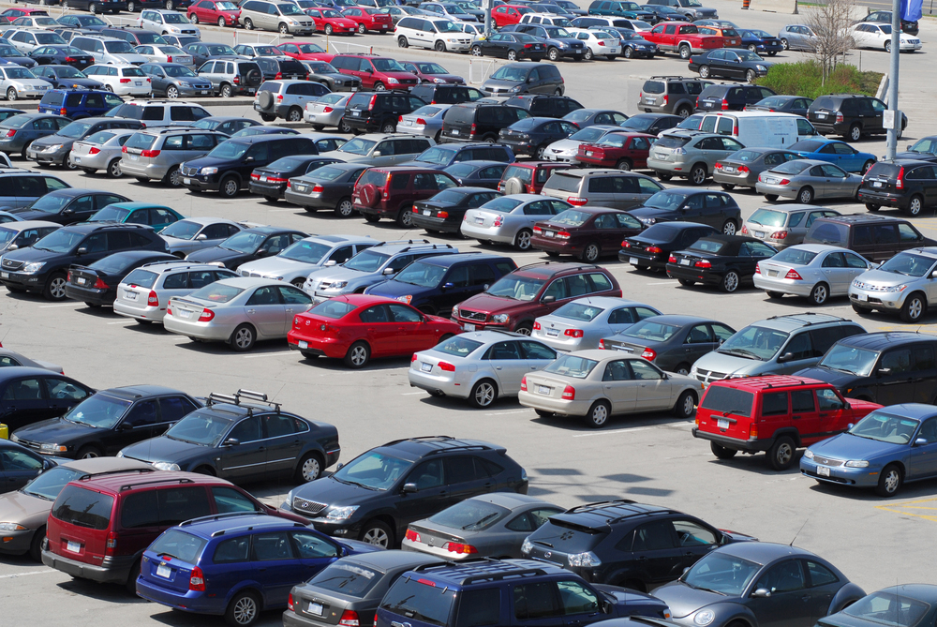


Fahrzeugzulassungen (FZ)
Bestand an Kraftfahrzeugen und Kraftfahr-
zeuganhängern nach Bundesländern, Fahr-
zeugklassen und ausgewählten Merkmalen
1. April 2020

FZ 27

